상품제안서
밸류엠 IPX8 스마트폰 암밴드 방수팩 | 상품코드: S13626

 |  |  |  |  |  |  | 02-713-8555 | www.synergygift.co.kr
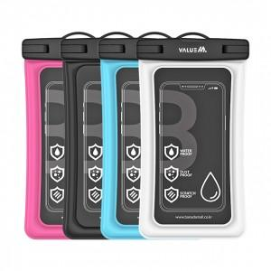

【상세/제작정보】

【인쇄/포장옵션】 | 스티커 / OPP(비닐)

【공급단가】 | 수량 | 50~ | 100~ | 500~ | 1,000~ | 3,000~
*VAT별도 | 단가 | 5,800원 | 5,460원 | 5,280원 | 5,030원 | 4,850원

【상품 URL】 | https://www.synergygift.co.kr:443/src/goods_detail.php?gdno=1155

